关系图
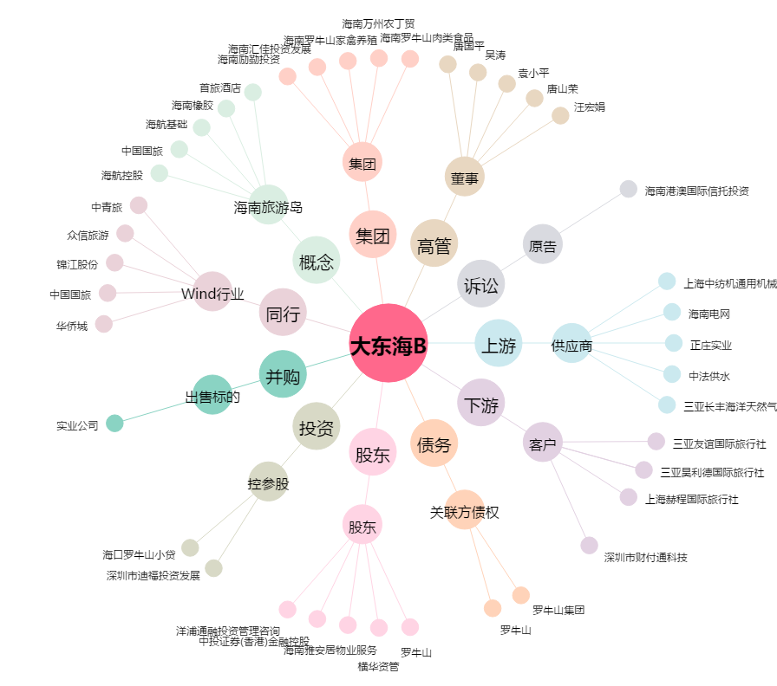
大东海B[200613.SZ] - 关系概览图

